Sheet1
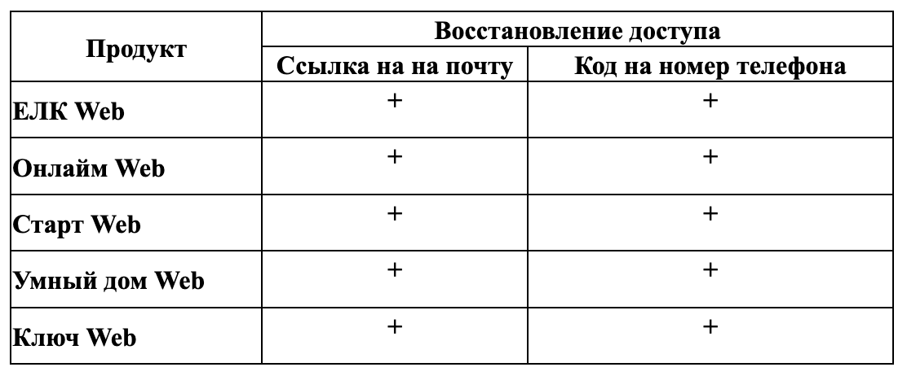
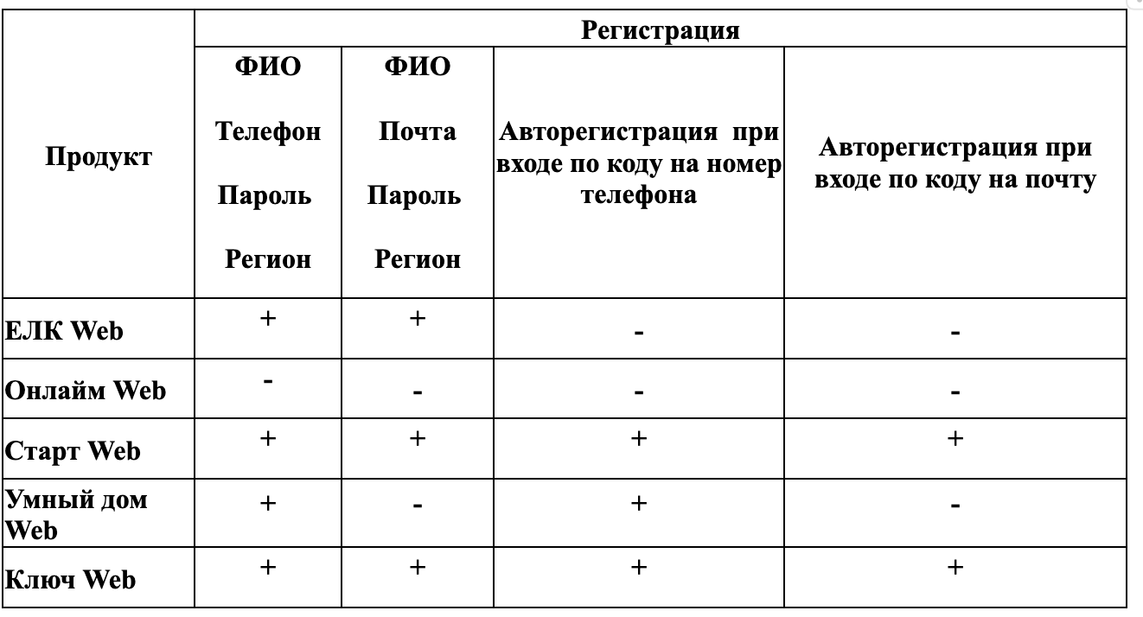
Тест Кейс №/ID | TC-RT-SH-001
Проект | https://clck.ru/369NDc
Компонент | Умный дом-Web
Дата | 18.10.2023
Тестировщик | Кирьяков
Проверил
Дата проверки

Название/заголовок | Умный дом-Web. Атрибутивный состав форм авторизации/регистрации/ восстановления
Описание:
Предусловия: | Открыта форма авторизации https://clck.ru/369NDc
Тестовые данные: | Логин:Danya.kiryakov89@mail.ru

Шаг | Описание шага | Ожидаемый результат
1 | Сравнить атрибутивный состав формы авторизации с заявленным (см. доп. материалы) | Все необходимые атрибуты присутствуют, лишних нет
2 | Нажать кнопку "Войти по временному коду" | Открылась страница авторизации по временному коду
3 | Сравнить предоставляемые способы входа с заявленными (см. доп. материалы) | Все необходимые способы присутствуют, лишних нет
3 | Вернуться на форму авторизации, нажать на надпись "Забыли пароль" | Открылась форма восстановления доступа
4 | Нажать на таб с тектом "Почта" | Поле формы восстановление будет принимать адрес электронной почты
5 | Ввести email ранее привязанный к зарегистрированному аккаунту | Адрес почты введен корректно
6 | Ввести капчу и нажать кнопку "продолжить" | Откроется форма с выбором способа восстановления
7 | Сравнить предоставляемые способы восстановления с заявленными (см. доп. материалы) | Все необходимые способы присутствуют, лишних нет
8 | Вернуться на форму авторизации дважды нажав на кнопку "Вернуться назад" | Откроется форма авторизации
9 | В нижней части формы нажать на ссылку "Зарегистрироваться" | Откроется страница с формой регистрации
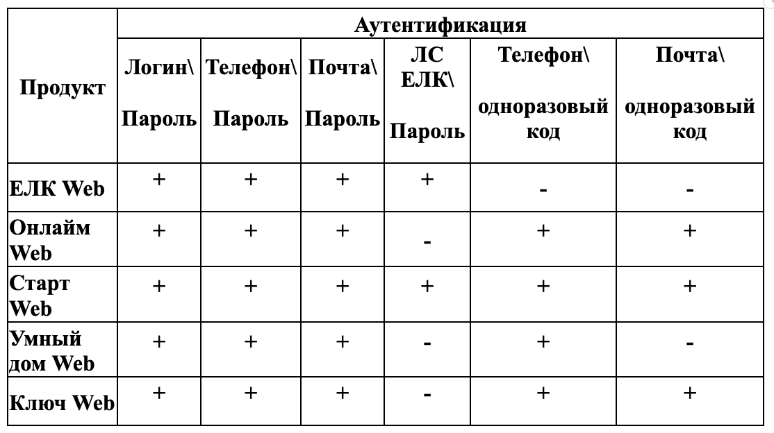
10 | Сравнить атрибутивный состав формы регистрации с заявленным (см. доп. материалы) | Все необходимые атрибуты присутствуют, лишних нет
Дополнительные материалы:

